Hoja1
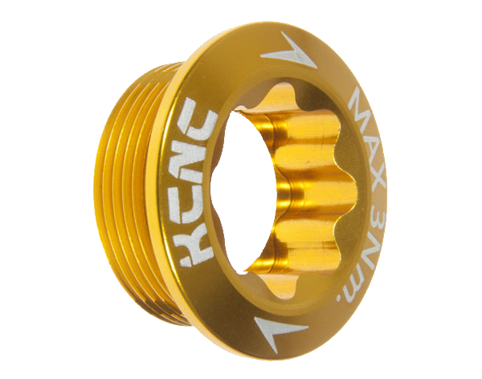

 |  |  | FERRETERIA “EL TORNILLO DE ORO”

PROUCTO | PRECIO
JGO.DESARMADORES | $350.00
JGO.BROCAS | $800.00
JGO.LLAVES ESPANOLAS | $1,300.00
TALADRO | $2,250.00
 |  |  |  |  |  |  |  |  |  | GANANCIA | 82%

VENTA POR SEMANA
 | LUNES | martes | miércoles | jueves | viernes | sábado | domingo | lunes | martes | miércoles | jueves
JGO.DESARMADORES | 3 | 6 | 5 | 7 | 10 | 0 | 20 | 51 | 0 | 20 | 7
JGO.BROCAS | 1 | 4 | 3 | 2 | 5 | 2 | 6 | 23 | 1 | 6 | 3
JGO.LLAVES ESPANOLAS | 3 | 8 | 6 | 2 | 7 | 1 | 15 | 42 | 1 | 15 | 6
TALADRO | 2 | 2 | 1 | 3 | 4 | 0 | 6 | 18 | 0 | 6 | 3
TOTAL | 9 | 20 | 15 | 14 | 26 | 3 | 47

 | LUNES | martes | miércoles | jueves | viernes | sábado | domingo | lunes | martes | miércoles | jueves
JGO.DESARMADORES | 3 | 6 | 5 | 7 | 10 | 0 | 20 | 51 | 0 | 20 | 7.2857142857
JGO.BROCAS | 1 | 4 | 3 | 2 | 5 | 2 | 6 | 23 | 1 | 6 | 3.2857142857
JGO.LLAVES ESPANOLAS | 3 | 8 | 6 | 2 | 7 | 1 | 15 | 42 | 1 | 15 | 6
TALADRO | 2 | 2 | 1 | 3 | 4 | 0 | 6 | 18 | 0 | 6 | 2.5714285714
TOTAL | 9 | 20 | 15 | 14 | 26 | 3 | 47

VENTA EN PESOS
 | LUNES | martes | miércoles | jueves | viernes | sábado | domingo | TOTAL | VENTA MINIMA | VENTA MAXIMA | VENTA PROMEDIO
JGO.DESARMADORES | $1,050.00 | $2,100.00 | $1,750.00 | $2,450.00 | $3,500.00 | $0.00 | $7,000.00 | $17,850.00 | $0.00 | $7,000.00 | $2,550.00
JGO.BROCAS | $800.00 | $3,200.00 | $2,400.00 | $1,600.00 | $4,000.00 | $1,600.00 | $4,800.00 | $18,400.00 | $800.00 | $4,800.00 | $2,628.57
JGO.LLAVES ESPANOLAS | $3,900.00 | $10,400.00 | $7,800.00 | $2,600.00 | $9,100.00 | $1,300.00 | $19,500.00 | $54,600.00 | $1,300.00 | $19,500.00 | $7,800.00
TALADRO | $4,500.00 | $4,500.00 | $2,250.00 | $6,750.00 | $9,000.00 | $0.00 | $13,500.00 | $40,500.00 | $0.00 | $13,500.00 | $5,785.71
TOTAL | $10,250.00 | $20,200.00 | $14,200.00 | $13,400.00 | $25,600.00 | $2,900.00 | $44,800.00

 | LUNES | martes | miércoles | jueves | viernes | sábado | domingo | TOTAL | VENTA MINIMA | VENTA MAXIMA | VENTA PROMEDIO
JGO.DESARMADORES | 1050 | 2100 | 1750 | 2450 | 3500 | 0 | 7000 | 17850 | 0 | 7000 | 2550
JGO.BROCAS | 800 | 3200 | 2400 | 1600 | 4000 | 1600 | 4800 | 18400 | 800 | 4800 | 2628.5714286
JGO.LLAVES ESPANOLAS | 3900 | 10400 | 7800 | 2600 | 9100 | 1300 | 19500 | 54600 | 1300 | 19500 | 7800
TALADRO | 4500 | 4500 | 2250 | 6750 | 9000 | 0 | 13500 | 40500 | 0 | 13500 | 5785.7142857
TOTAL | 10250 | 20200 | 14200 | 13400 | 25600 | 2900 | 44800

GANANCIA
 | LUNES | martes | miércoles | jueves | viernes | sábado | domingo | TOTAL | VENTA MINIMA | VENTA MAXIMA | VENTA PROMEDIO
JGO.DESARMADORES | $861.00 | $1,722.00 | $1,435.00 | $2,009.00 | $2,870.00 | $0.00 | $5,740.00 | $14,637.00 | $0.00 | $5,740.00 | $2,091.00
JGO.BROCAS | $656.00 | $2,624.00 | $1,968.00 | $1,312.00 | $3,280.00 | $1,312.00 | $3,936.00 | $15,088.00 | $656.00 | $3,936.00 | $2,155.43
JGO.LLAVES ESPANOLAS | $3,198.00 | $8,528.00 | $6,396.00 | $2,132.00 | $7,462.00 | $1,066.00 | $15,990.00 | $44,772.00 | $1,066.00 | $15,990.00 | $6,396.00
TALADRO | $3,690.00 | $3,690.00 | $1,845.00 | $5,535.00 | $7,380.00 | $0.00 | $11,070.00 | $33,210.00 | $0.00 | $11,070.00 | $4,744.29
TOTAL | $8,405.00 | $16,564.00 | $11,644.00 | $10,988.00 | $20,992.00 | $2,378.00 | $36,736.00
 | LUNES | martes | miércoles | jueves | viernes | sábado | domingo | TOTAL | VENTA MINIMA | VENTA MAXIMA | VENTA PROMEDIO
JGO.DESARMADORES | 861 | 1722 | 1435 | 2009 | 2870 | 0 | 5740 | 14637 | 0 | 5740 | 2091
JGO.BROCAS | 656 | 2624 | 1968 | 1312 | 3280 | 1312 | 3936 | 15088 | 656 | 3936 | 2155.4285714
JGO.LLAVES ESPANOLAS | 3198 | 8528 | 6396 | 2132 | 7462 | 1066 | 15990 | 44772 | 1066 | 15990 | 6396
TALADRO | 3690 | 3690 | 1845 | 5535 | 7380 | 0 | 11070 | 33210 | 0 | 11070 | 4744.2857143
TOTAL | 8405 | 16564 | 11644 | 10988 | 20992 | 2378 | 36736

